ゲームフロー
ゲームフロー

 | フローチャートのルール
条件
1
2
開始
処理内容
終了

 | 概要

 |  | ゲームフローを示します。
 |  | ゲーム起動からスコアランキングまでの一連のフローとなります。

 | ゲームフロー

1

開始

標的決定

タイトル画面

標的を倒せたか
画面を長押しして離す
NO
ゲーム画面遷移

失敗画面 お手付き・ミス表示
1
YES

成功画面 スコアを表示
今の標的を何秒で倒したか
途中通算スコアの表示
体力が残ってるか

2
NO

YES
ゲームオーバー表示
リザルト画面遷移

画面をタップ
画面をタップ

2

以上

タイトル画面 仕様
タイトル画面仕様 画面UI(ID:000000001)

 | 概要

 |  | ゲーム起動時に表示される画面。
 |  | 画面に必要な仕様を記載されたシートとなる。

 | 画面構成


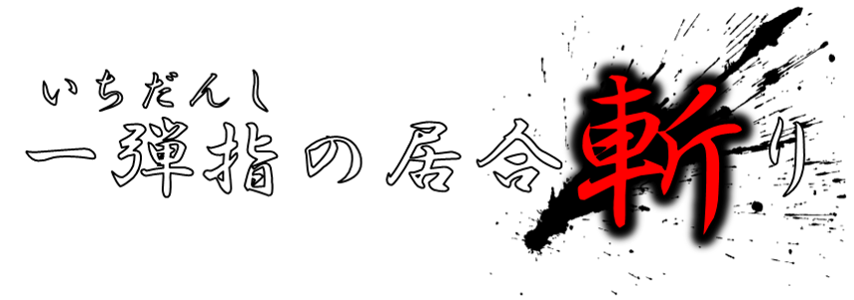
 |  | 右図はイメージ画像とする。
 |  | 画面のUI配置等はExcelシート【画面UI】(ID:000000001)に記載。

 |  | 画面に必要な情報は下記とする。

 |  | タイトル | ・・・ | ゲームのタイトルを表示する


 |  | 前回のスコア | ・・・ | 直近のスコア、倒した数と時間記録を表示する。
 |  |  |  | 倒した数は３桁、時間は４桁の秒表示
 |  |  |  | 倒した数の数値は 000 から 999 まで
前回のスコア：〇〇体 △△秒
ハイスコア ：〇〇体 △△秒
 |  |  |  | 時間の数値は 0000 から 9999 まで

 |  | ハイスコア | ・・・ | 最も倒した数が多く、最も早い記録を記載する。
 |  |  |  | 倒した数は３桁、時間は４桁の秒表示

長 押 し で ス タ ー ト
 |  | 長押しでスタート | ・・・ | ゆっくり点滅する文字列

 | 画面操作・遷移

 |  | 画面を長押しして離すことでタイトル画面からゲーム画面(ID:000000002)に画面遷移する

以上

ゲーム準備画面 仕様
ゲーム準備画面仕様 画面UI(ID:000000002)

 | 概要

 |  | タイトルから遷移した時、居合斬りが成功した時に表示される画面。

 |  | 実際に居合切りが始まる前に表示される画面。
 |  | 画面に必要な仕様を記載されたシートとなる。

 | 画面構成

 |  | 右図はイメージ画像とする。
 |  | 画面のUI配置等はExcelシート【画面UI】(ID:000000002)に記載。

 |  | 画面に必要な情報は下記とする。


 |  | 体力 | ・・・ | プレイヤーの残り体力を示す
 |  |  |  | ゲームプレイ画面に遷移すると非表示にする。

 |  | 標的・偽物 | ・・・ | プレイヤーが倒すべき敵と倒してはいけない敵を表示。
 |  |  |  | 標的と偽物の決定についてはExcelシート【ゲームシステム仕様】に記載。
 |  |  |  | ゲームプレイ画面に遷移すると非表示にする。

 |  | プレイヤー | ・・・ | そのまま立っている状態。

 | 画面操作・遷移

 |  | 画面を長押しした時点でゲームプレイ画面(ID:000000003)に変化する。(Unity言うシーン遷移はしない)

以上

ゲームプレイ画面 仕様
ゲームプレイ画面仕様 画面UI(ID:000000003)

 | 概要

 |  | ゲーム準備画面から画面を長押ししたままの時に表示される画面

 |  | 実際に居合切り、ゲームをプレイする画面。
 |  | 画面に必要な仕様を記載されたシートとなる。

 | 画面構成

 |  | 右図はイメージ画像とする。
 |  | 画面のUI配置等はExcelシート【画面UI】(ID:000000003)に記載。


 |  | 画面に必要な情報は下記とする。

 |  | プレイヤー | ・・・ | 構えているポーズ。

 |  | 敵 | ・・・ | 敵の出現方法ついてはExcelシート【ゲームシステム仕様】に記載
 |  |  |  | 見た目や種類についてはExcelシート【敵一覧・仕様】に記載



 | 画面操作・遷移

 |  | 長押ししている指を離すことによって敵を斬ることができる。

 |  | 敵を倒せた場合は成功画面(ID:000000004)に遷移

 |  | お手付き・失敗した場合は失敗画面(ID:000000005)に遷移

以上

成功画面 仕様
成功画面仕様 画面UI(ID:000000004)

 | 概要

 |  | ゲームプレイ画面で指を離して攻撃し成功した時に表示する画面

 |  | 画面に必要な仕様を記載されたシートとなる。

 | 画面構成

 |  | 右図はイメージ画像とする。
 |  | 画面のUI配置等はExcelシート【画面UI】(ID:000000004)に記載。

 |  | 画面に必要な情報は下記とする。

００２体目！！
 |  | 倒した数 | ・・・ | 今倒した敵を含め、このゲーム中に何体倒したかを表示。
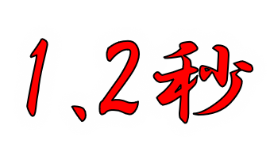
 |  | 秒数 | ・・・ | 指定された標的が画面に現れ、倒されるまでの時間を表示。

 |  | 褒め言葉 | ・・・ | 倒した時の秒数によって言葉が変化。
 |  |  |  | 詳細についてはシステム仕様に記載
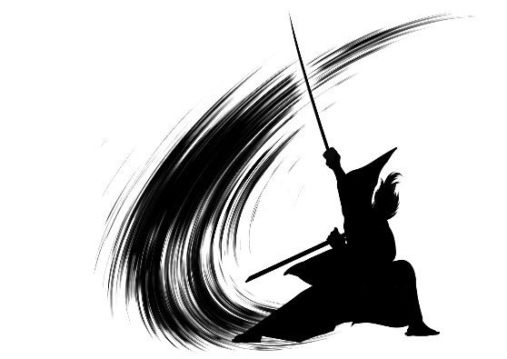

 |  | プレイヤー | ・・・ | 斬った後のポーズ

 | 画面操作・遷移

 |  | 各項目が表示されたあと、操作なしでゲーム準備画面(ID:000000002)に遷移する。

以上

リザルト画面 仕様
タイトル画面仕様 画面UI(ID:000000006)

 | 概要

 |  | 失敗判定画面でゲームオーバーと表示された後に遷移する画面
 |  | 画面に必要な仕様を記載されたシートとなる。

 | 画面構成

 |  | 右図はイメージ画像とする。
 |  | 画面のUI配置等はExcelシート【画面UI】(ID:000000006)に記載。

 |  | 画面に必要な情報は下記とする。

スコア： ００５体 ００１８秒
 |  | 今回の結果、スコア | ・・・ | 今回プレイした結果を表示
 |  |  |  | 倒した数は３桁、時間は４桁の秒表示
 |  |  |  | 倒した数の数値は 000 から 999 まで
５体
ランキング
 |  |  |  | かかった時間の数値は 0000 から 9999 まで

１位：○○秒
２位：１８秒
３位：△△秒
 |  | ランキング | ・・・ | 今回倒せた数のランキングが表示される。
 |  |  |  | ランクインした場合は黄色く表示される。

４位：～８位

 | 画面操作・遷移

 |  | 画面を押すことでタイトル画面(ID:000000001)に画面遷移する

以上

画面UI
画面UI

 | 概要

 |  | ゲームの各画面のUIを示します。

 | 画面一覧

 | ID:000000001

 |  |  | 画面名
①
 |  |  |  | タイトル画面

 |  |  |  | ゲーム起動時に表示する画面。
 |  |  |  | リザルト画面後に表示される画面。

 |  |  | ①ゲームタイトル

 |  |  |  | ゲームのタイトル名を表示する。
 |  |  |  | タイトルは【SUPER MARIO BROS.】とする。

➁
 |  |  | ➁前回のスコア
➂
 |  |  |  | 直近のスコア、倒した数と時間記録を表示する。
 |  |  |  | 倒した数は３桁、時間は5桁の秒表示
 |  |  |  | 倒した数の数値は 000 から 999 まで
 |  |  |  | 時間の数値は 0000.0 から 9999.9 まで
④

 |  |  | ➂ハイスコア

 |  |  |  | 最も倒した数が多く、最も早い記録を記載する。
 |  |  |  | 倒した数は３桁、時間は４桁の秒表示

 |  |  | ④長押しでスタート

 |  |  |  | タイトル画面が遷移して、他画面に遷移するまでゆっくりと点滅し続ける

 | ID:000000002

 |  |  | 画面名
①
 |  |  |  | ゲーム準備画面

②
 |  |  |  | タイトル画面からボタンを長押しして離すことで表示される画面。
 |  |  |  | 今から倒す標的と邪魔者を表示する。
 |  |  |  | プレイヤーの残基を表示し、残りの体力を表示する。

 |  |  | ①体力

 |  |  |  | プレイヤーの残り体力を示す

③
①
 |  |  | ②標的と偽物の表示

 |  |  |  | プレイヤーが今から倒すべき標的と、倒してはいけない敵を表示する。

 |  |  | ③プレイヤーの表示

 |  |  |  | プレイするキャラクターを表示する。真っすぐ立っているポーズ

 | ID:000000003

 |  |  | 画面名
②
 |  |  |  | ゲームプレイ画面

 |  |  |  | ゲーム準備画面からボタンを長押しすることで表示される画面。
 |  |  |  | 実際にゲームをプレイする画面。

 |  |  |  | プレイヤーに集中をさせるため、キャラクターと敵以外のUIは全て非表示にする。

 |  |  | ①プレイヤーの表示

 |  |  |  | プレイするキャラクターを表示する。武器を握り構えているポーズ

①
 |  |  | ②敵の表示

 |  |  |  | 敵が飛んでくるように表示。動き等はシステム仕様に記載。

 | ID:000000004

 |  |  | 画面名

 |  |  |  | 成功画面
④
 |  |  |  | ゲームプレイ中に居合斬りが成功した時に表示される画面
①

 |  |  | ①連続スコア
➁
 |  |  |  | 連続で何回成功しているかを表示する。
 |  |  |  | 途中お手付きや失敗している場合は１からのカウントになるが、最終的なスコアは１からにはならない。

➂
⑤
 |  |  | ➁時間スコア

 |  |  |  | 標的が出てきて、倒されるまでにかかった時間を表示する。

 |  |  | ➂誉め言葉

 |  |  |  | 時間スコアによって表記が変わる。
 |  |  |  | 詳細についてはシステム仕様に記載

 |  |  | ④倒された敵を表示

 |  |  |  | 敵の画像が半分になり、落ちていくような表示

 |  |  | ⑤プレイヤーの表示

 |  |  |  | プレイするキャラクターを表示する。武器を振り切っているポーズ

 | ID:000000005

 |  |  | 画面名
①
 |  |  |  | 失敗画面

➂
 |  |  |  | ゲームプレイ中にお手付きや偽物を斬ってしまった時に表示される画面

 |  |  | ①体力

 |  |  |  | 残っている場合は表示して、消えて行くようにする。

➁
④
 |  |  | ➁失敗表示

 |  |  |  | どんな失敗方法でも「失敗」と表示する。

 |  |  | ➂敵の表示

 |  |  |  | 時間スコアによって表記が変わる。
 |  |  |  | 詳細についてはシステム仕様に記載

 |  |  | ④プレイヤーの表示

 |  |  |  | プレイするキャラクターを表示する。武器を振り切っているポーズ

 | ID:000000006

 |  |  | 画面名

①
 |  |  |  | リザルト画面

 |  |  |  | 今回プレイした結果と、それに合わせたランキングが表示される。

➁
 |  |  | ①今回のプレイ結果

➂
 |  |  |  | 倒した数は３桁、時間は４桁の秒表示
 |  |  |  | 倒した数の数値は 000 から 999 まで
 |  |  |  | 時間の数値は 0000 から 9999 まで

 |  |  | ➁どの種類のランキングか

 |  |  |  | 今回倒した数に応じたランキングが表示される。
 |  |  |  | ランクインした場合は自分のスコアが黄色く表示される。

 |  |  | ➂ランキング

 |  |  |  | 1位～８位まで表示。
 |  |  |  | データが無い順位は空にしておく。

敵一覧・仕様
 | コンセプト

 |  | エネミー一覧と仕様を記載。
 |  | ここに記載されている仕様は、エネミーの見た目や動きについて記載する。

 | 敵の種類




 | ■ 概要
 |  |  | 敵の種類は３つまでとする。

 |  |  | ３つは似通っているものを避け、明らか違う物を用意する。
 |  |  | また、絵柄が細かすぎると見にくくなる可能性もあるため避ける。

 |  |  | 敵の動きアニメーションは基本的に無し。

 |  |  | 画像はイメージでシルエット表示は仮。

以上

